0104（追加分DATA）塩尻インター付近
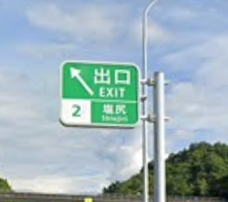
名称 |  | 15下）塩尻出口❶
1 | 住所 | 長野県塩尻市
2 | 支柱条件 | F型
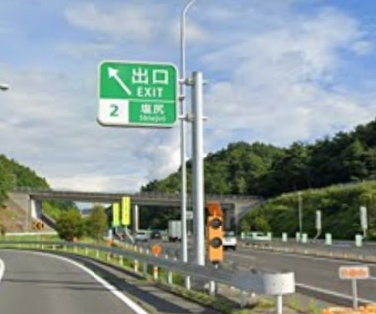
3 | 標識写真

4 | 基礎寸法 | 縦 |  | 横 | 高さ | 数量
 |  | 800 | × | 800 |  | 1 | 基

名称 |  | 15下）塩尻出口❷
1 | 住所 | 長野県塩尻市
2 | 支柱条件 | F型
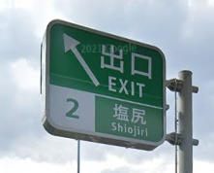
3 | 標識写真

4 | 基礎寸法 | 縦 |  | 横 | 高さ | 数量
 |  | 800 | × | 800 |  |  | 基

名称 |  | 15下）塩尻出口❸
1 | 住所 | 長野県塩尻市
2 | 支柱条件 | F型
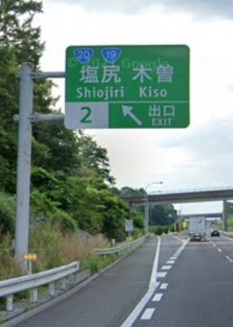
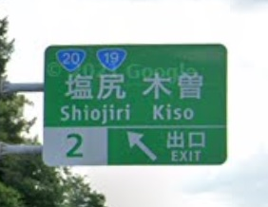
3 | 標識写真

4 | 基礎寸法 | 縦 |  | 横 | 高さ | 数量
 |  | 800 | × | 800 |  |  | 基

名称 |  | 15下）塩尻出口➍
1 | 住所 | 長野県塩尻市
2 | 支柱条件 | F型
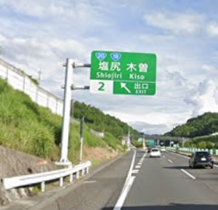
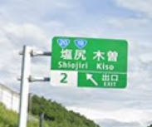
3 | 標識写真

4 | 基礎寸法 | 縦 |  | 横 | 高さ | 数量
 |  | 800 | × | 800 |  |  | 基

名称 |  | 15下）塩尻出口❺
1 | 住所 | 長野県塩尻市
2 | 支柱条件 | その他
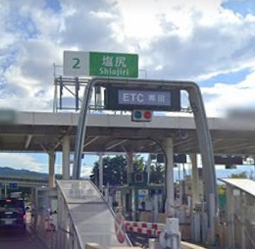
3 | 標識写真

4 | 基礎寸法 | 縦 |  | 横 | 高さ | 数量
 |  | 不明 |  |  |  |  | 基

名称 |  | 15下）塩尻出口❻
1 | 住所 | 長野県塩尻市
2 | 支柱条件 | 反射板式標識
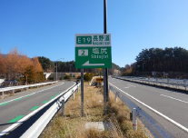
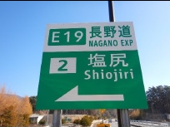
3 | 標識写真

4 | 基礎寸法 | 縦 |  | 横 | 高さ | 数量
 |  | 不明 |  |  |  |  | 基

名称 |  | 15下）塩尻出口❼
1 | 住所 | 長野県塩尻市
2 | 支柱条件 | T型
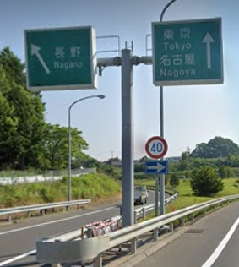
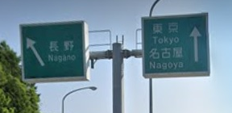
3 | 標識写真

4 | 基礎寸法 | 縦 |  | 横 | 高さ | 数量
 |  | 900 | × | 900 |  | 1 | 基

名称 |  | 15下）塩尻出口❽
1 | 住所 | 長野県塩尻市
2 | 支柱条件 | T型
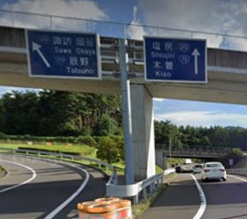
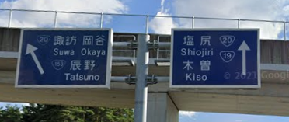
3 | 標識写真

4 | 基礎寸法 | 縦 |  | 横 | 高さ | 数量
 |  | 900 | × | 900 |  | 1 | 基

名称 |  | 15下）塩尻出口❾
1 | 住所 | 長野県塩尻市
2 | 支柱条件 | 反射板式標識
3 | 標識写真

4 | 基礎寸法 | 縦 |  | 横 | 高さ | 数量
 |  | 不明 |  |  |  |  | 基

名称 |  | 14下）塩尻500m❶
1 | 住所 | 長野県塩尻市
2 | 支柱条件 | 反射板式標識
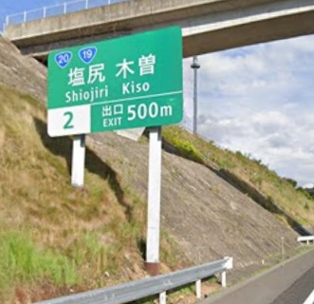
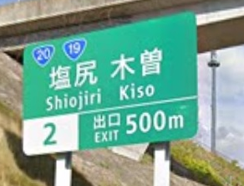
3 | 標識写真

5 | 基礎寸法 | 縦 |  | 横 | 高さ | 数量
 |  | 不明 |  |  |  |  | 基

名称 |  | 13下）塩尻1km
1 | 住所 | 長野県塩尻市
2 | 支柱条件 | 反射板式標識
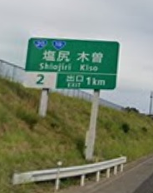
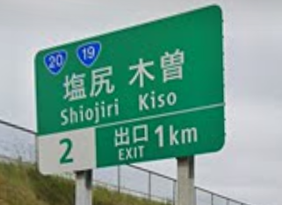
3 | 標識写真

4 | 基礎寸法 | 縦 |  | 横 | 高さ | 数量
 |  | 不明 |  |  |  |  | 基

名称 |  | 12下）塩尻2km
1 | 住所 | 長野県塩尻市
2 | 支柱条件 | 反射板式標識
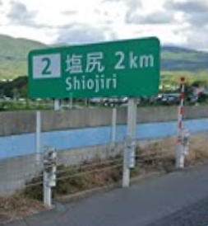
3 | 標識写真

4 | 基礎寸法 | 縦 |  | 横 | 高さ | 数量
 |  | 不明 |  |  |  |  | 基

名称 |  | 02上）塩尻5km❶
1 | 住所 | 長野県塩尻市
2 | 支柱条件 | 反射板式標識
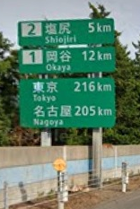
3 | 標識写真

4 | 基礎寸法 | 縦 |  | 横 | 高さ | 数量
 |  | 不明 |  |  |  |  | 基

名称 |  | 02上）塩尻5km❷
1 | 住所 | 長野県塩尻市
2 | 支柱条件 | F型
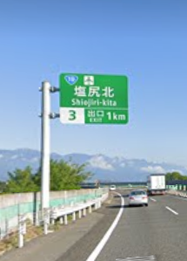
3 | 標識写真

4 | 基礎寸法 | 縦 |  | 横 | 高さ | 数量
 |  | 900 | × | 900 |  | 1 | 基

名称 |  | 01上）塩尻13km❶
1 | 住所 | 長野県塩尻市
2 | 支柱条件 | 反射板式標識
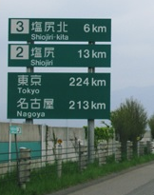
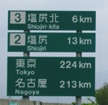
3 | 標識写真

4 | 基礎寸法 | 縦 |  | 横 | 高さ | 数量
 |  | 不明 |  |  |  |  | 基

名称 |  | 03上）塩尻2km❶
1 | 住所 | 長野県塩尻市
2 | 支柱条件 | 反射板式標識
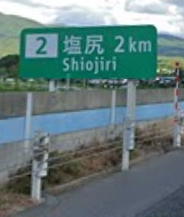
3 | 標識写真

4 | 基礎寸法 | 縦 |  | 横 | 高さ | 数量
 |  | 不明 |  |  |  |  | 基

名称 |  | 05上）塩尻500ｍ❶
1 | 住所 | 長野県塩尻市
2 | 支柱条件 | 反射板式標識
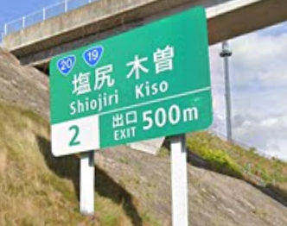
3 | 標識写真

4 | 基礎寸法 | 縦 |  | 横 | 高さ | 数量
 |  | 不明 |  |  |  |  | 基

